NT
DỰ ÁN VĂN PHÒNG CHỨNG KHOÁN BẢO MINH CN SÀI GÒN
GÓI THẦU THIẾT KẾ VÀ THI CÔNG HOÀN THIỆN NỘI THẤT VĂN PHÒNG
Địa chỉ: 201-203 CMT8, PHƯỜNG BÀN CỜ, TP HCM

STT | Mô tả | Hình ảnh tượng trưng | Đơn vị tính | Khối lượng | Đơn giá | Thành tiền (VND) | Ghi chú

A | PHÒNG HỌP |  |  |  |  | -
I | Phần liền tường
1 | Thảm trải sàn Theo mẫu được duyệt |  | m2 | 24.15 |  | - | Giá bảo minh CN Hà Nội
 | Phòng họp |  |  | 23.00
2 | Len chân tường Len PVC H100mm |  | md | 15.75 |  | - | Giá bảo minh CN Hà Nội
 | Phòng họp |  |  | 15.00
3 | Rèm che nắng Rèm cuộn màu trắng |  | m2 | 5.80 |  | - | Giá bảo minh CN Hà Nội
 | Phòng họp |  |  | 5.80
4 | Vách ốp gỗ |  | m2 | 7.27 |  | - | không bao gồm màn hình trình chiếu
5 | Nẹp T inox ron vách gỗ |  | md | 7.95 |  | -
II | Nội thất rời
1 | Bàn họp Mặt bàn MFC phủ melamine vân gỗ Chân bàn MFC phủ melamine màu đen theo màu được đuyệt Bao gồm học điện âm bàn KT: D3200*R1400*C750mm |  | cái | 1.00 |  | -
2 | Ghế họp |  | cái | 10.00 |  | - | CĐT cấp
B | PHÒNG LÀM VIỆC |  |  |  |  | -
I | Phần liền tường
1 | Thảm trải sàn Theo mẫu được duyệt |  | m2 | 120.96 |  | - | Giá bảo minh CN Hà Nội
 | Phòng họp làm việc |  |  | 112.00
2 | Len chân tường Len PVC H100mm |  | md | 34.65 |  | - | Giá bảo minh CN Hà Nội
 | Phòng họp làm việc |  |  | 33.00
3 | Rèm che nắng Rèm cuộn màu trắng |  | m2 | 45.00 |  | - | Giá bảo minh CN Hà Nội
 | Phòng họp làm việc |  |  | 45.00
4 | Vách ốp gỗ Nền Ván MDF kháng ẩm phủ melamine màu trắng theo màu được duyệt chạy ron sơn |  | m2 | 16.24 |  | - | Giá bảo minh CN Hà Nội
5 | Tủ hồ sơ cao Ván MFC phủ melamine theo màu được duyệt Phụ kiện bản lề, tay nắm, led hắt sáng,.. KT: R400* C2800mm |  | m2 | 13.00 |  | - | Giá bảo minh CN Hà Nội
II | Nội thất rời
1 | Bàn tròn tiếp khách Chân inox màu vàng gold, mặt đá marble nhân tạo trắng vân mây D800*H450mm |  | cái | 1.00 |  | - | CĐT cấp
2 | Ghế tiếp khách đơn Chân gỗ sơn PU, nệm ngồi và lưng bọc simili theo mầu được duyệt |  | cái | 3.00 |  | - | Giá bảo minh CN Hà Nội
3 | Sofa băng dài Khung gỗ, nệm mút bọc simili theo màu được duyệt (bao gồm gối nhấn) KT: D2475*R900*C500mm |  | cái | 1.00 |  | - | CĐT cấp
4 | Quầy lễ tân MDF phủ laminate vân đá theo mẫu được duyệt Đợt, cánh tủ phía trong ván MFC phủ melamine Ấn viền màu xanh ở trên, led hắt sáng chân quầy Len chân màu trắng Logo "BMS" bằng mica KT: 3600*750/870*750/1100mm |  | md | 3.60 |  | - | Giá bảo minh Tầng trệt HO
5 | Ghế lễ tân (G1) Đề xuất ghế the one GL123/ tương đương |  | cái | 1.00 |  | - | CĐT cấp
6 | Hệ Quầy giao dịch Chân sắt, ván MDF kháng ẩm phủ Melamine AC theo màu được duyệt Giật cấp mặt ngoài, led hắt sáng KT: D3350*R1000*C750mm |  | hệ | 1.00 |  | -
7 | Vách ngăn bàn bằng ván gỗ KT: D1000*H300mm |  | cái | 2.00 |  | -
8 | Vách ngăn bàn bằng mica trong KT: D800*H300mm |  | cái | 3.00 |  | -
9 | Ghế khách quầy giao dịch (G2) Đề xuất ghế chân quỳ bọc da màu vàng/ tương đương theo mẫu được chọn |  | cái | 3.00 |  | - | CĐT cấp
10 | Ghế nhân viên quầy giao dịch |  | cái | 3.00 |  | - | CĐT cấp
11 | Cửa bật 1 MFC phủ melamine giả đá màu trắng vân mâu (cùng màu với quầy giao dịch) KT: 1700*1100mm |  | md | 1.70 |  | -
12 | Tủ thấp gần cửa bật MFC phủ melamine giả đá màu trắng vân mâu (cùng màu với quầy giao dịch) KT: 900*1100mm |  | hệ | 1.00 |  | -
13 | Cửa bật 2 MFC phủ melamine giả đá màu trắng vân mâu (cùng màu với quầy giao dịch) KT: 900*1100mm |  | md | 0.90 |  | -
14 | Hệ Bồn trồng cây MFC phủ laminate giả đá màu trắng vân mây kết hợp với melamine cùng màu (cùng màu với quầy giao dịch) Hộc trồng cây phía trong làm bằng ván nhựa KT: 800*870*750mm |  | hệ | 1.00 |  | -
13 | Tủ di động (cho 3 nhân viên quầy giao dịch) MFC kháng ẩm phủ melamine theo màu được duyệt |  | cái | 3.00 |  | - | Giá bảo minh CN Hà Nội
14 | Bàn làm việc nhân viên Chân sắt sơn tĩnh điện, Mặt bàn ván MFC kháng ẩm phủ melamine AC theo màu được duyệt, hộp điện âm bàn KT: 1200*600*750mm | 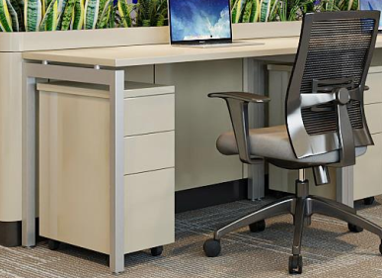 | cái | 6.00 |  | - | Giá bảo minh CN Hà Nội
15 | Ghế nhân viên |  | cái | 6.00 |  | - | CĐT cấp
16 | Vách ngăn bàn D1000*C350mm bằng mica |  | cái | 1.00 |  | - | Giá bảo minh CN Hà Nội
17 | Tủ di động 3 ngăn kéo Ván MFC kháng ẩm phủ melamine AC theo màu được duyệt KT: 470*510*670nn |  | cái | 6.00 |  | - | Giá bảo minh CN Hà Nội
18 | Bàn làm việc phó phòng Ván MFC kháng ẩm phủ melamine AC theo màu được duyệt, hộp điện âm bàn KT: 1400*600*750mm |  | cái | 2.00 |  | - | Giá bảo minh tầng 9 HO
19 | Ghế phó phòng |  | cái | 2.00 |  | - | CĐT cấp
20 | Bàn làm việc trưởng phòng Ván MFC kháng ẩm phủ melamine AC theo màu được duyệt, hộp điện âm bàn KT: 1600*700*750mm |  | cái | 1.00 |  | - | Giá bảo minh tầng 9 HO
21 | Ghế trưởng phòng |  | cái | 1.00 |  | - | CĐT cấp
22 | Tủ di động 3 ngăn kéo Ván MFC kháng ẩm phủ melamine theo màu được duyệt KT: 470*510*670nn |  | cái | 3.00 |  | - | Giá bảo minh tầng 9 HO
23 | Tủ hồ sơ thấp kết hợp với hộc trồng cây Ván MFC kháng ẩm phủ melamine AC theo màu được duyệt Hộc trồng cây phía trong làm bằng ván nhựa KT: 1400*350*750mm |  | cái | 1.00 |  | - | Giá bảo minh tầng 9 HO
24 | Tủ hồ sơ thấp kết hợp với hộc trồng cây Ván MFC kháng ẩm phủ melamine theo màu được duyệt Hộc trồng cây phía trong làm bằng ván nhựa KT: 4975*350*750mm | 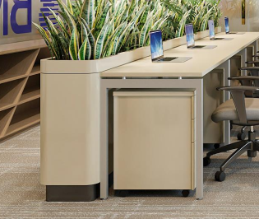 | hệ | 1.00 |  | - | Theo giá tủ thấp trên * chiều dài theo tỉ lệ
24 | Tủ thấp (vách kính ngoài) Ván MFC kháng ẩm phủ melamine theo màu được duyệt KT: D4800*R400*C850mm |  | cái | 1.00 |  | -
25 | Tủ thấp (sau bàn trưởng, phó phòng) Ván MFC kháng ẩm phủ melamine theo màu được duyệt KT: D3600*R400*C850mm |  | cái | 1.00 |  | -
C | PHÒNG GIÁM ĐỐC CHI NHÁNH |  |  |  |  | -
I | Phần liền tường
1 | Thảm trải sàn Theo mẫu được duyệt |  | m2 | 27.62 |  | - | Giá bảo minh CN Hà Nội
 | Phòng GĐ Chi Nhánh |  |  | 26.30
2 | Len chân tường Len PVC H100mm |  | md | 11.55 |  | - | Giá bảo minh CN Hà Nội
 | Phòng GĐ Chi Nhánh |  |  | 11.00
3 | Rèm che nắng Rèm cuộn màu trắng |  | m2 | 12.29 |  | - | Giá bảo minh CN Hà Nội
 | Phòng GĐ Chi Nhánh |  |  | 12.29
4 | Tủ phòng giám đốc MDF kháng ẩm phủ melamine theo màu được duyệt KT: 1000*400*2500mm | 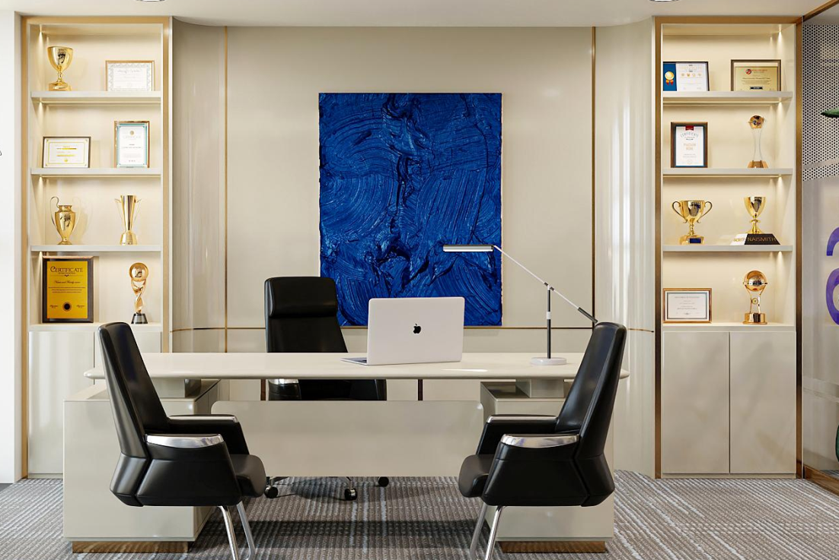 | hệ | 2.00 |  | - | Giá bảo minh CN Hà Nội
5 | Ốp vách giữa 2 tủ Khung gỗ hoàn thiện MDF kháng ẩm phủ melamine AC theo màu được duyệt |  | m2 | 7.19 |  | - | Giá bảo minh CN Hà Nội
II | Nội thất rời
1 | Bàn làm việc giám đốc Ván MDF phủ melamine kết hợp với laminate cùng màu theo màu được duyệt Bao gồm tủ phụ KT: Bàn 2000*750*750 + tủ phụ 1050*450*670mm |  | cái | 1.00 |  | - | Giá bảo minh CN Hà Nội
2 | Ghế giám đốc Chân inox, da PU cao cấp |  | cái | 1.00 |  | - | CĐT cấp
3 | Ghế khách (G4) Chân quỳ inox, bọc da đen Đề xuất Hòa Phát: SL901/ mẫu tương đương |  | cái | 2.00 |  | - | CĐT cấp
4 | Bàn tròn tiếp khách Chân inox màu vàng gold, mặt đá marble nhân tạo trắng vân mây D800*H450mm |  | cái | 1.00 |  | - | CĐT cấp
5 | Ghế tiếp khách đơn Chân gỗ sơn PU, nệm ngồi và lưng bọc simili theo mầu được duyệt |  | cái | 1.00 |  | - | Giá bảo minh CN Hà Nội
6 | Sofa băng dài Khung gỗ, nệm mút bọc simili theo màu được duyệt (bao gồm gối nhấn) KT: D2475*R900*C500mm |  | cái | 1.00 |  | - | CĐT cấp
D | PHÒNG PANTRY |  |  |  |  | -
I | Phần hoàn thiện
1 | Thảm trải sàn Theo mẫu được duyệt |  | m2 | - |  | - | không thực hiện
 | Phòng pantry
2 | Len chân tường Len PVC H100mm |  | md | 13.86 |  | - | Giá bảo minh CN Hà Nội
 | Phòng pantry |  |  | 13.20
3 | Rèm che nắng Rèm cuộn màu trắng |  | m2 | 15.55 |  | - | Giá bảo minh CN Hà Nội
 | Phòng pantry & kho |  |  | 15.55
1 | Hệ quầy tủ pantry Ván MFC kháng ẩm phủ melamine theo màu được duyệt không bao gồm thiết bị bếp và chậu rửa KT: D2270*R600*C750 | 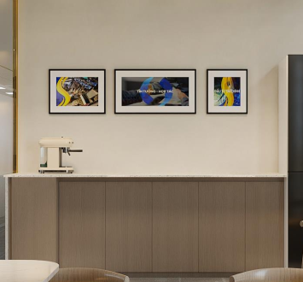 | cái | 1.00 |  | - | Giá bảo minh CN Hà Nội
2 | Mặt đá tủ pantry: ốp PVC vân đá theo mẫu được duyệt |  | md | - |  | - | không thực hiện
3 | Hệ đợt trên quầy tủ pantry |  | hệ | - |  | - | không thực hiện
4 | Ốp mặt đứng tủ: Tấm PVC vân giả đá |  | m2 | - |  | - | không thực hiện
5 | Tủ bỏ tủ lạnh: Ván MDF kháng ẩm phủ melamine AC theo màu được duyệt (Không bao gồm tủ lạnh và các thiết bị) KT: D700*R600*C2700mm |  | hệ | - |  | - | không thực hiện
6 | Hệ ghế sofa băng Khung gỗ, Ván MFC phủ melamine, nệm ngồi và lưng lựa đệm mút bọc vải/simili hoàn thiện KT: D3000*R650*C450/1100mm |  | hệ | 1.00 |  | -
II | Nội thất rời
1 | Bàn ăn chữ nhật KT: 900*500*750mm |  | cái | 2.00 |  | - | CĐT cấp
2 | Bàn ăn hình vuông KT: 500*500*750mm | 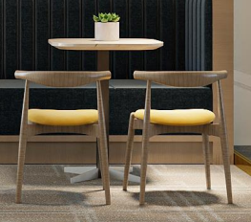 | cái | 1.00 |  | - | CĐT cấp
3 | Ghế ăn |  | cái | 6.00 |  | - | CĐT cấp
E | PHÒNG CHỦ TỊCH |  |  |  |  | -
I | Phần liền tường
1 | Thảm trải sàn Theo mẫu được duyệt |  | m2 | 98.70 |  | -
 | Phòng chủ tịch |  |  | 94.00
2 | Len chân tường Len PVC H100mm |  | md | 42.00 |  | - | Giá bảo minh CN Hà Nội
 | Phòng chủ tịch |  |  | 40.00
3 | Rèm che nắng Rèm cuộn màu trắng |  | m2 | 48.96 |  | - | Giá bảo minh CN Hà Nội
 | Phòng chủ tịch |  |  | 48.96
4 | Vách ốp gỗ |  | m2 | 30.60 |  | -
5 | Nẹp T inox ron vách gỗ |  | md | 47.70 |  | - | Giá bảo minh CN Hà Nội
6 | Tủ phòng chủ tịch MDF kháng ẩm phủ melamine theo màu được duyệt Hậu tủ trung bày gương thủy màu trà Ấn ở giữa tấm PVC giả đá đối xứng Led hắt sáng ở các đợt tủ KT: 10800*600*2800mm |  | m2 | 26.27 |  | -
7 | Bộ logo BMS bằng mica có đèn |  | bộ | - |  | -
II | Nội thất rời
1 | Bàn làm việc chủ tịch MDF kháng ẩm phủ melamine AC theo màu được duyệt. Bao gồm tủ phụ Theo mẫu đề xuất/ tương đương KT: Bàn 2400*900*750 + tủ phụ 1050*400*670mm | 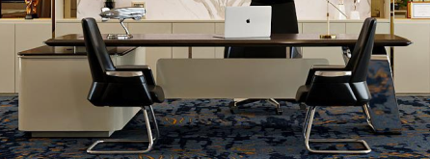 | cái | 1.00 |  | - | CĐT cấp
2 | Ghế chủ tịch |  | cái | 1.00 |  | - | CĐT cấp
3 | Ghế khách |  | cái | 2.00 |  | - | CĐT cấp
4 | Bàn sofa |  | cái | 1.00 |  | - | CĐT cấp
5 | Ghế sofa đơn |  | cái | 2.00 |  | - | CĐT cấp
6 | Ghế sofa đôi |  | cái | 1.00 |  | - | CĐT cấp
7 | Bàn pha trà |  | cái | 1.00 |  | - | CĐT cấp
8 | Bàn họp KT: 3000*1200*750mm | 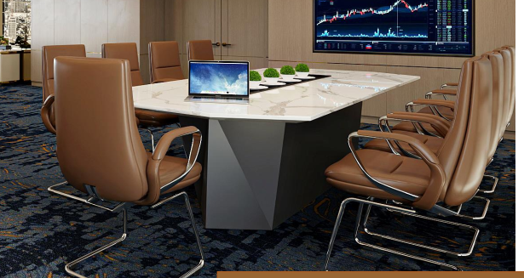 | cái | 1.00 |  | - | CĐT cấp
9 | Ghế họp |  | cái | 9.00 |  | - | CĐT cấp
F | HÀNH LANG |  |  |  |  | -
1 | Thảm trải sàn Theo mẫu được duyệt |  | m2 | - |  | - | không thực hiện
 | Hành Lang
2 | Len chân tường Len PVC H100mm |  | md |  |  | - | không thực hiện
 | Hành Lang
G | CHI PHÍ KHÁC |  |  |  |  | -
1 | Chi phí vận chuyển nội thất lên tầng 15 |  | Gói | 1.00 |  | -
 | TỔNG CỘNG CHƯA THUẾ VAT |  |  |  |  | -

